門型標識等様式1P001
 |  |  |  |  |  |  |  |  |  |  |  |  | 様式１

基本情報等
施設名・形式 |  |  | 管理番号 | 路線名 | 所在地 |  |  | 設置位置 | 緯度 | 33°56′39.00″ |  | ＩＤ番号
 |  |  |  |  |  |  |  |  | 経度 | 131°17′32.00″ |  | 33.94417,131.29222
道路標識 |  | 門型式 | 044 | 県道6号 山口宇部線 | 山口県宇部市大字西岐波

管理者名 |  |  |  | 定期点検実施年月日 | 2021年 | 7月 | 19日 | 定期点検者 | トキワコンサルタント(株) |  | 中原 諒
山口県 宇部土木建築事務所
代替路の有無 | 緊急輸送道路 |  |  | 自専道or一般道 | 占用物件（名称）
有 | 一次 |  |  | 自専道 | ー

部材単位の健全性の診断（部材毎に最も厳しい健全性の診断結果を記入）
定期点検時に記録 |  |  |  |  |  |  |  | 応急措置後に記録
部材等 |  |  | 判定区分 （Ⅰ～Ⅳ） | 変状の種類 （Ⅱ以上の場合に記載） | 備考（写真番号、位置等が分かるように記載） |  |  | 応急措置後の 判定区分 | 応急措置内容 |  | 応急措置及び判定 実施年月日
支柱 |  |  | Ⅱ | 腐食，欠損 | 写真1，2，3，4，写真5
横梁 |  |  | Ⅲ | 腐食 | 写真8
標識板または道路情報板 |  |  | Ⅲ | 腐食 | 写真17，18
基礎 |  |  | Ⅲ | 腐食 | 写真19，20，21，22
その他

門型標識等毎の健全性の診断（対策区分Ⅰ～Ⅳ）
定期点検時に記録
（判定区分） | （所見等）
Ⅲ | 設置年数が46年であり、部材の劣化が広範囲に及んでいる。特に腐食が著しく、一部では断面欠損しており、横梁継手部および基礎部のボルトナットの固着が確認された。標識板取付バンドの腐食は放置すると標識板が落下する恐れがある。早期に措置を講じる必要がある。

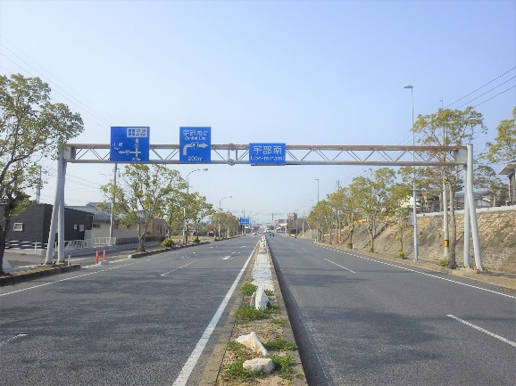
全景写真
設置年月※１ | 道路幅員（ｍ）
1975年 | 27.6 |  | 起点側
構造形式
門型式

※１：設置年月が不明の場合は「不明」と記入とする。

門型標識等様式2P001
 |  |  |  |  |  |  |  |  |  |  |  |  |  |  | 様式２
状況写真（損傷状況）

施設名 （形式） | 道路標識 |  | 管理 番号 | 044 | 路線名 | 県道6号 山口宇部線 | 定期点検者 | トキワコンサルタント(株) |  | 中原 諒 |  | 点検年月日 | 2021年 | 7月 | 19日
 | （門型式） |  |  |  | 管理者名 | 山口県 宇部土木建築事務所

写真番号 |  | 1,2 |  | 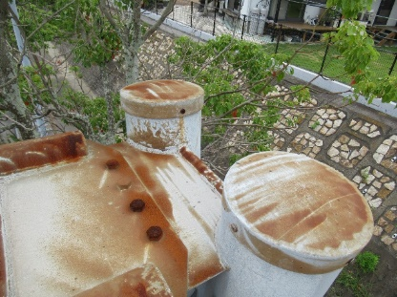 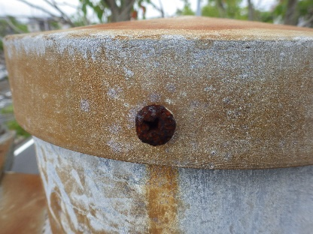 |  |  | 写真番号 |  | 3,4 |  | 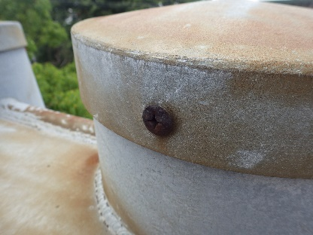 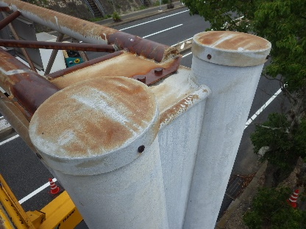
部材名 |  | 支柱 |  |  |  |  | 部材名 |  | 支柱
 |  | その他 |  |  |  |  |  |  | その他
変状の種類 |  | 腐食 |  |  |  |  | 変状の種類 |  | 腐食
健全性 の診断 | 定期 点検時 | Ⅱ |  |  |  |  | 健全性 の診断 | 定期 点検時 | Ⅱ
 | 応急措置後 |  |  |  |  |  |  | 応急措置後
応急処置内容 |  |  |  |  |  |  | 応急処置内容
所見 |  | 上り線側の蓋用ネジの腐食が進行しつつある。放置すると腐食が進行し、脱落する恐れがある。蓋本体についても、下り線に比べ腐食が進行している。 |  |  |  |  | 所見 |  | 下り線側の蓋用ネジの腐食が進行しつつある。放置すると腐食が進行し、脱落する恐れがある。
備考欄 |  |  |  |  |  |  | 備考欄

写真番号 |  | 5 |  | 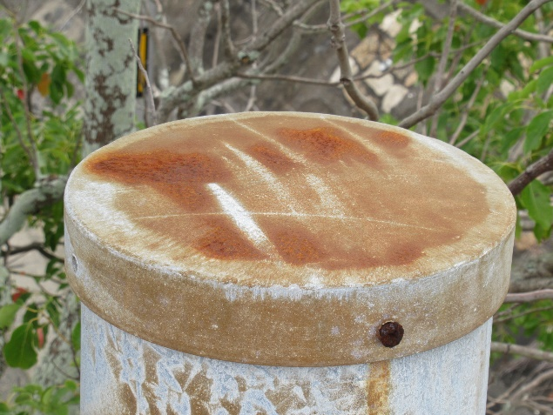 写真 |  |  | 写真番号 |  | 6,7 |  | 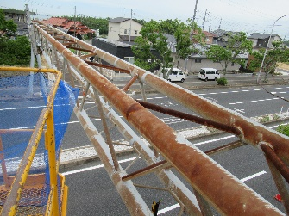 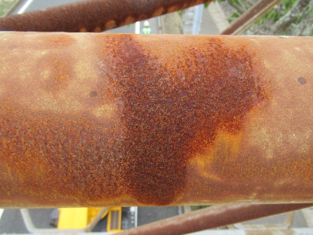
部材名 |  | 支柱 |  |  |  |  | 部材名 |  | 横梁
 |  | その他 |  |  |  |  |  |  | 横梁本体
変状の種類 |  | 欠損 |  |  |  |  | 変状の種類 |  | 腐食
健全性 の診断 | 定期 点検時 | Ⅱ |  |  |  |  | 健全性 の診断 | 定期 点検時 | Ⅱ
 | 応急措置後 | Ⅱ |  |  |  |  |  | 応急措置後 | Ⅱ
応急処置内容 |  |  |  |  |  |  | 応急処置内容 |  | 錆止めスプレー塗布
所見 |  | 上り線側の支柱蓋のネジが欠損（1/4）している。 |  |  |  |  | 所見 |  | 広範囲で腐食が拡大しており、局所的に点錆びが確認された。 放置すると構造安全性を損なう恐れがある。
備考欄 |  |  |  |  |  |  | 備考欄
○部材単位の健全性の診断（判定区分）が、Ⅱ、Ⅲ又はⅣの部材について記載する。なお、同一部材で、変状の種類が異なる損傷がある場合は、変状の種類毎に記載する。
○写真は、不具合の程度が分かるように添付すること。

門型標識等様式2P002
 |  |  |  |  |  |  |  |  |  |  |  |  |  |  | 様式２
状況写真（損傷状況）

施設名 （形式） | 道路標識 |  | 管理 番号 | 044 | 路線名 | 県道6号 山口宇部線 | 定期点検者 | トキワコンサルタント(株) |  | 中原 諒 |  | 点検年月日 | 2021年 | 7月 | 19日
 | （門型式） |  |  |  | 管理者名 | 山口県 宇部土木建築事務所

写真番号 |  | 8 |  | 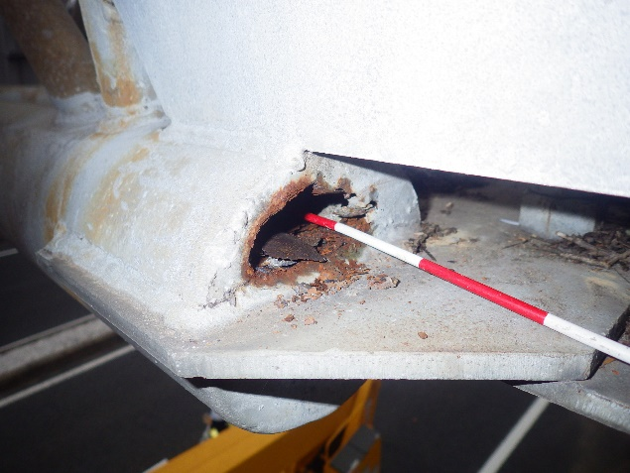 写真 |  |  | 写真番号 |  | 9,10 |  | 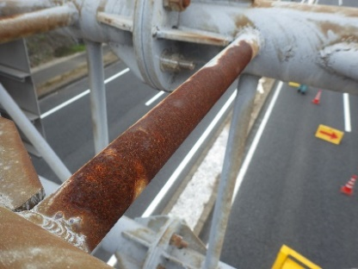 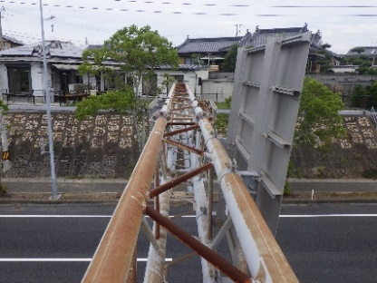
部材名 |  | 横梁 |  |  |  |  | 部材名 |  | 横梁
 |  | 横梁本体 |  |  |  |  |  |  | 横梁トラス本体
変状の種類 |  | 腐食 |  |  |  |  | 変状の種類 |  | 腐食
健全性 の診断 | 定期 点検時 | Ⅲ |  |  |  |  | 健全性 の診断 | 定期 点検時 | Ⅱ
 | 応急措置後 | Ⅲ |  |  |  |  |  | 応急措置後 | Ⅱ
応急処置内容 |  | 補修テープ巻き付け |  |  |  |  | 応急処置内容 |  | 錆止めスプレー塗布
所見 |  | 端部が腐食により断面欠損している。 放置すると腐食が拡大し、構造安全性が損なわれる恐れがある。 |  |  |  |  | 所見 |  | 広範囲で腐食が拡大しており、放置すると構造安全性を損なう恐れがある。
備考欄 |  |  |  |  |  |  | 備考欄

写真番号 |  | 11,12 |  | 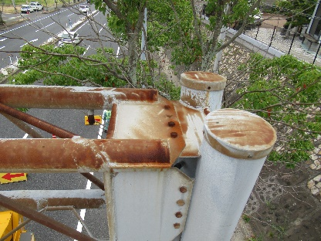 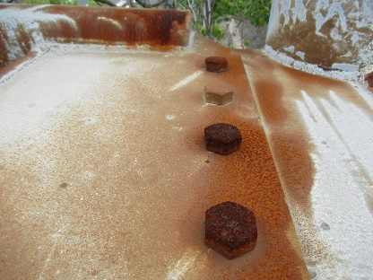 |  |  | 写真番号 |  | 13,14 |  | 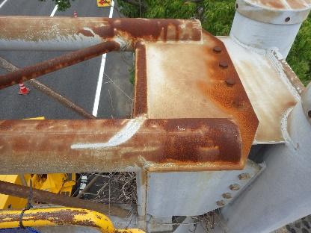 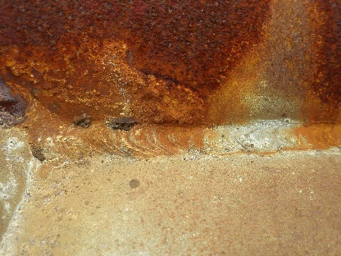
部材名 |  | 横梁 |  |  |  |  | 部材名 |  | 横梁
 |  | 横梁取付部 |  |  |  |  |  |  | 横梁取付部
変状の種類 |  | 腐食 |  |  |  |  | 変状の種類 |  | 腐食
健全性 の診断 | 定期 点検時 | Ⅱ |  |  |  |  | 健全性 の診断 | 定期 点検時 | Ⅱ
 | 応急措置後 | Ⅱ |  |  |  |  |  | 応急措置後 | Ⅱ
応急処置内容 |  | 錆止めスプレー塗布 |  |  |  |  | 応急処置内容 |  | 錆止めスプレー塗布
所見 |  | 上り線側の横梁取付部の腐食が進行している。 |  |  |  |  | 所見 |  | 下り線側の横梁取付部の腐食が進行している。一部では腐食部分の表層が剥離している。
備考欄 |  |  |  |  |  |  | 備考欄
○部材単位の健全性の診断（判定区分）が、Ⅱ、Ⅲ又はⅣの部材について記載する。なお、同一部材で、変状の種類が異なる損傷がある場合は、変状の種類毎に記載する。
○写真は、不具合の程度が分かるように添付すること。

門型標識等様式2P003
 |  |  |  |  |  |  |  |  |  |  |  |  |  |  | 様式２
状況写真（損傷状況）

施設名 （形式） | 道路標識 |  | 管理 番号 | 044 | 路線名 | 県道6号 山口宇部線 | 定期点検者 | トキワコンサルタント(株) |  | 中原 諒 |  | 点検年月日 | 2021年 | 7月 | 19日
 | （門型式） |  |  |  | 管理者名 | 山口県 宇部土木建築事務所

写真番号 |  | 15,16 |  | 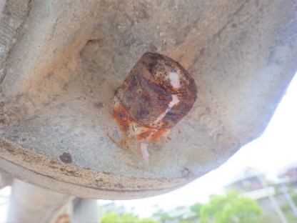 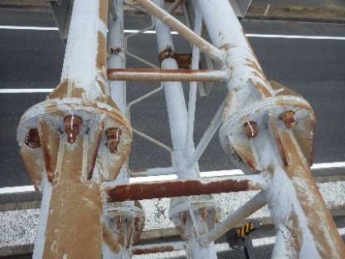 |  |  | 写真番号 |  | 17,18 |  | 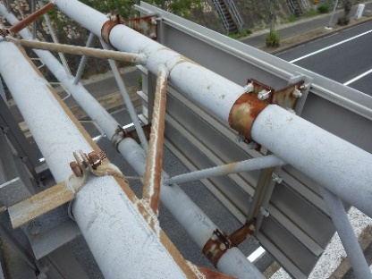 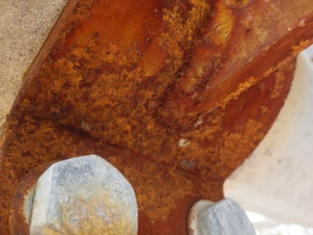
部材名 |  | 横梁 |  |  |  |  | 部材名 |  | 標識板
 |  | 横梁継手部 |  |  |  |  |  |  | 標識板取付部
変状の種類 |  | 腐食 |  |  |  |  | 変状の種類 |  | 腐食
健全性 の診断 | 定期 点検時 | Ⅱ |  |  |  |  | 健全性 の診断 | 定期 点検時 | Ⅲ
 | 応急措置後 | Ⅱ |  |  |  |  |  | 応急措置後 | Ⅲ
応急処置内容 |  | 錆止めスプレー塗布 |  |  |  |  | 応急処置内容 |  | 錆止めスプレー塗布
所見 |  | 横梁継手部のボルトナットの腐食が進行している。一部ではボルトナットが固着しつつある。 |  |  |  |  | 所見 |  | 起点側標識板取付バンドが4点すべてで著しく腐食してる。放置すると落下する恐れがあるため、交換の必要がある。
備考欄 |  |  |  |  |  |  | 備考欄

写真番号 |  | 19,20 |  | 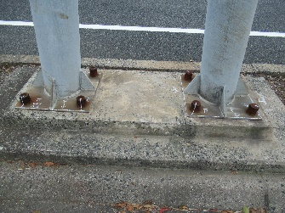 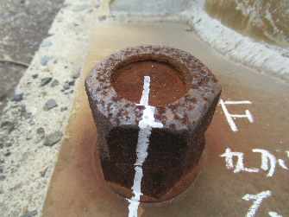 |  |  | 写真番号 |  | 21,22 |  | 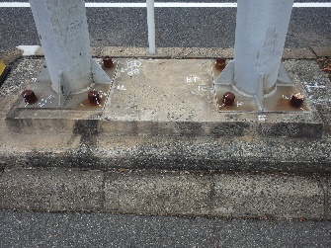 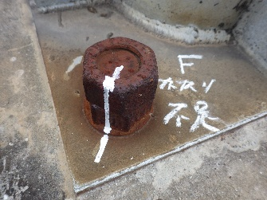
部材名 |  | 基礎 |  |  |  |  | 部材名 |  | 基礎
 |  | アンカーボルトナット |  |  |  |  |  |  | アンカーボルトナット
変状の種類 |  | 腐食 |  |  |  |  | 変状の種類 |  | 腐食
健全性 の診断 | 定期 点検時 | Ⅲ |  |  |  |  | 健全性 の診断 | 定期 点検時 | Ⅲ
 | 応急措置後 | Ⅲ |  |  |  |  |  | 応急措置後 | Ⅲ
応急処置内容 |  | 錆止めスプレー塗布 |  |  |  |  | 応急処置内容 |  | 錆止めスプレー塗布
所見 |  | 上り線側のすべてのアンカーボルトナットが著しく腐食し、固着している。 放置するとボルトが破断する恐れがある。 |  |  |  |  | 所見 |  | 下り線側のすべてのアンカーボルトナットが著しく腐食し、固着している。 放置するとボルトが破断する恐れがある。
備考欄 |  |  |  |  |  |  | 備考欄
○部材単位の健全性の診断（判定区分）が、Ⅱ、Ⅲ又はⅣの部材について記載する。なお、同一部材で、変状の種類が異なる損傷がある場合は、変状の種類毎に記載する。
○写真は、不具合の程度が分かるように添付すること。

門型標識等様式2P004
 |  |  |  |  |  |  |  |  |  |  |  |  | 様式２
状況写真（損傷状況）

施設名 （形式） | 道路標識 |  | 管理 番号 | 044 | 路線名 | 県道6号 山口宇部線 | 定期点検者 | トキワコンサルタント(株) | 中原 諒 | 点検年月日 | 2021年 | 7月 | 19日
 | （門型式） |  |  |  | 管理者名 | 山口県 宇部土木建築事務所

写真番号 |  | 23 |  | 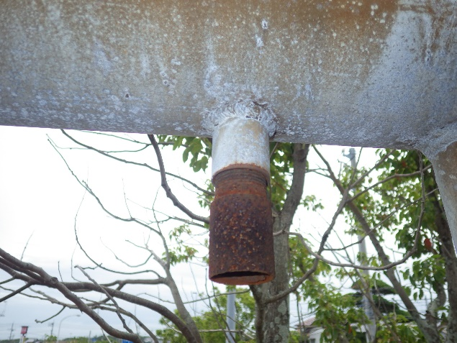 |  |  | 写真番号
部材名 |  | 横梁 |  |  |  |  | 部材名
 |  | その他
変状の種類 |  | 腐食 |  |  |  |  | 変状の種類
健全性 の診断 | 定期 点検時 | Ⅱ |  |  |  |  | 健全性 の診断 | 定期 点検時
 | 応急措置後 | Ⅱ |  |  |  |  |  | 応急措置後
応急処置内容 |  | 錆止めスプレー塗布 |  |  |  |  | 応急処置内容
所見 |  | 電気設備配線用の開口部の部材が腐食している。 |  |  |  |  | 所見
備考欄 |  |  |  |  |  |  | 備考欄

写真番号 |  |  |  |  |  |  | 写真番号
部材名 |  |  |  |  |  |  | 部材名

変状の種類 |  |  |  |  |  |  | 変状の種類
健全性 の診断 | 定期 点検時 |  |  |  |  |  | 健全性 の診断 | 定期 点検時
 | 応急措置後 |  |  |  |  |  |  | 応急措置後
応急処置内容 |  |  |  |  |  |  | 応急処置内容
所見 |  |  |  |  |  |  | 所見
備考欄 |  |  |  |  |  |  | 備考欄
○部材単位の健全性の診断（判定区分）が、Ⅱ、Ⅲ又はⅣの部材について記載する。なお、同一部材で、変状の種類が異なる損傷がある場合は、変状の種類毎に記載する。
○写真は、不具合の程度が分かるように添付すること。

